信用交易
融资融券市场交易数据统计(2023-05-08)

标的证券 | 融资融券余额（亿元） | 融资余额（亿元） | 融券余额（亿元） | 融资买入额（亿元） | 融资融券规模变化（亿元） | 融资余额增幅(‰) | 融券余额增幅(%)
统计数据 | 16,197.25 | 15,262.20 | 933.34 | 881.70 | 70.83 | 3.73 | 1.52
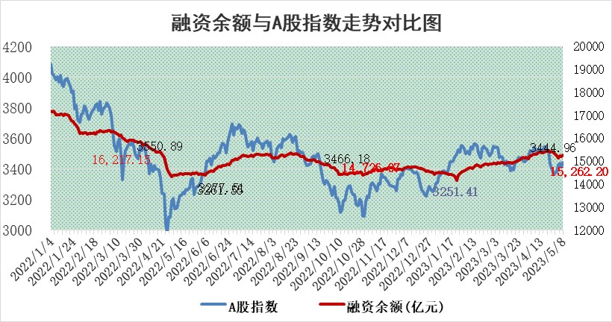

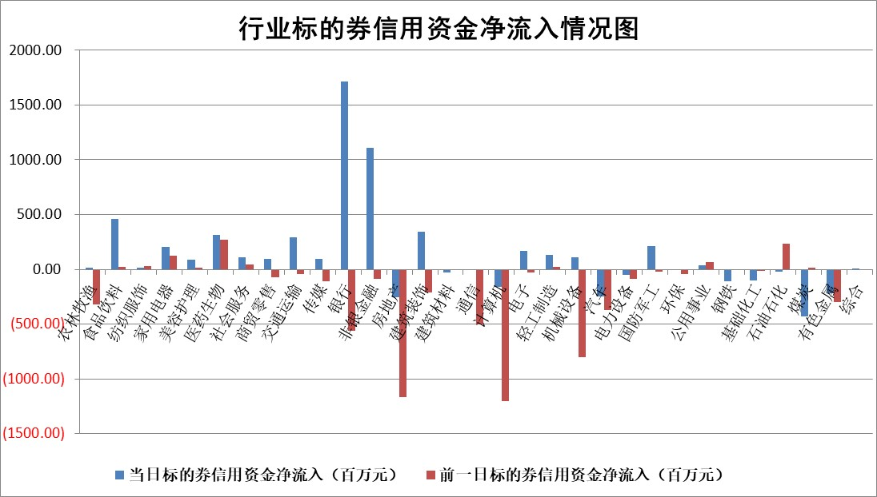

标的基金代码 | 标的基金简称 | 融资余额/市值(%) | 融资余额增幅(%) | 融资买入额/成交金额(%) | （融资余额净增额-融券余额净增额）/市值(‱) | 融券余额降幅(%) | ABS[（融资余额净增额-融券余额净增额）/市值净增额-1](%)
159902 | 华夏中小板ETF | 0.00 | 0.00 | 0.00 | 0.00 | 0.00 | 100.00
159915 | 易方达创业板ETF | 2.21 | 29.09 | 24139.18 | 50.17 | 4.53 | 0.93
159919 | 嘉实沪深300ETF | 4.56 | 0.02 | 0.67 | -1.67 | -19.46 | 101.61
159920 | 华夏恒生ETF | 64.81 | 0.14 | 13.14 | 9.74 | 30.99 | 92.63
159922 | 嘉实中证500ETF | 1.41 | 30.27 | 3732.66 | 26.08 | -0.94 | 55.02
159925 | 南方沪深300ETF | 0.02 | 12.59 | 0.03 | 0.26 | 0.00 | 99.78
159928 | 消费ETF | 0.83 | 0.61 | 2.01 | 0.57 | 0.80 | 100.70
159934 | 易方达黄金ETF | 371.90 | -0.02 | 15.01 | -8.62 | 0.00 | 92.24
159939 | 全指信息技术ETF | 0.55 | -2.63 | 14.07 | -1.72 | -0.91 | 101.44
159940 | 全指金融地产ETF | 0.13 | -0.17 | 0.02 | -0.02 | 0.00 | 100.01
159995 | 半导体芯片ETF | 2.60 | 6.41 | 246.37 | 16.92 | 3.80 | 100.00
159997 | 天弘中证电子ETF | 1.91 | -0.56 | 1.43 | -1.16 | -0.32 | 103.67
159998 | 天弘中证计算机主题ETF | 0.43 | 6.14 | 0.08 | 1.54 | -2.69 | 99.29
510050 | 华夏上证50ETF | 10.36 | 0.25 | 39.91 | -3.23 | -33.18 | 97.63
510180 | 华安上证180ETF | 0.45 | 0.15 | 0.87 | -0.23 | -17.23 | 100.13
510880 | 华泰柏瑞红利ETF | 0.48 | 47.61 | 10.56 | 14.74 | -19.66 | 95.50
510900 | 易方达恒生H股ETF | 96.11 | -0.25 | 15.56 | -24.00 | 0.00 | 116.28
511010 | 5年期国债ETF | 0.00 | 0.00 | 0.00 | 0.00 | 0.00 | 100.00
511380 | 可转债及可交换债券ETF | 7.62 | -1.98 | 1.70 | -15.38 | 0.00 | 115.84
512000 | 全指证券ETF | 5.78 | 7.60 | 34.88 | 40.13 | -1.78 | 54.66
512010 | 沪深300医药卫生ETF | 3.89 | -1.83 | 21.48 | -7.79 | -3.64 | 118.52
512070 | 沪深300非银ETF | 1.27 | 2.34 | 60.41 | 3.05 | 34.75 | 99.62
512400 | 南方中证申万有色金属ETF | 1.33 | 0.10 | 0.28 | -0.43 | -1.69 | 100.40
512580 | 广发中证环保产业ETF | 0.92 | -0.28 | 0.16 | -0.47 | -0.48 | 101.11
512660 | 国泰中证军工ETF | 2.51 | -0.55 | 12.43 | -2.94 | -4.61 | 103.34
512800 | 华宝中证银行ETF | 14.18 | 1.61 | 3.24 | 21.39 | -2.47 | 97.85
512980 | 广发中证传媒ETF | 0.96 | 5.67 | 617.41 | 4.64 | -2.08 | 106.44
515030 | 华夏中证新能源汽车ETF | 2.13 | 0.04 | 22.47 | -0.60 | -1.13 | 100.95
515050 | 华夏中证5G通信主题ETF | 1.15 | 1.41 | 11.89 | 2.35 | 4.66 | 97.84
515070 | 华夏中证人工智能ETF | 2.03 | 0.77 | 2.69 | 0.63 | -2.55 | 99.77
标的股票比较指标 |  | 融资余额/流通A股市值(%) | 融资余额增幅(%) | 融资买入额/成交金额(%) | （融资余额净增额-融券余额净增额）/流通A股市值(‱) | 融券余额降幅(%) | ABS[（融资余额净增额-融券余额净增额）/流通A股市值净增额-1](%)
前十名标的个股 |  | 仁东控股 | 长江传媒 | 海翔药业 | 莱伯泰科 | 科兴制药 | 漫步者
 |  | 永信至诚 | 星环科技 | 联合化学 | 鸿博股份 | 龙溪股份 | 本川智能
 |  | 全柴动力 | 华恒生物 | 万得凯 | 长江传媒 | 南方传媒 | 霍普股份
 |  | 莱茵生物 | 瑞纳智能 | 东利机械 | 鸥玛软件 | 宁波建工 | 罗普特
 |  | 先惠技术 | 鸥玛软件 | 金钟股份 | 浩瀚深度 | 凯龙股份 | 北方国际
 |  | 大立科技 | 秦港股份 | 秦港股份 | 新国都 | 埃夫特 | 英诺特
 |  | 海兰信 | 中信银行 | 卓锦股份 | 宣泰医药 | 特发信息 | 中捷精工
 |  | 晨鸣纸业 | 华设集团 | 天坛生物 | 圣诺生物 | 天房发展 | 宣泰医药
 |  | 司尔特 | 太极集团 | 贵阳银行 | 华设集团 | 贝因美 | 华策影视
 |  | 亚通股份 | 中谷物流 | 莱伯泰科 | 雪峰科技 | 新动力 | 南凌科技
后十名标的个股 |  | 哈工智能 | 华星创业 | 惠博普 | 华星创业 | 中国银河 | 青达环保
 |  | 正邦科技 | 普瑞眼科 | 天沃科技 | 申菱环境 | 海达股份 | 慧博云通
 |  | 美好置业 | 招商蛇口 | 片仔癀 | 游族网络 | 新锐股份 | 戎美股份
 |  | 宋都股份 | 东鹏饮料 | 国新文化 | 凯格精机 | 世华科技 | 常宝股份
 |  | 中天金融 | 游族网络 | 富瀚微 | 朗科科技 | 百胜智能 | 丰林集团
 |  | 华铁股份 | 申菱环境 | 汉马科技 | 新致软件 | 德马科技 | 雅艺科技
 |  | 阳光城 | 永贵电器 | 哈工智能 | 青松建化 | 华夏幸福 | 瑜欣电子 | ;
 |  | 紫鑫药业 | 峰岹科技 | 正邦科技 | 漫步者 | 仕净科技 | 中胤时尚
 |  | 中国中期 | 城市传媒 | 美好置业 | 亨迪药业 | 西藏天路 | 莱伯泰科
 |  | 世茂股份 | 亨迪药业 | 宋都股份 | 骄成超声 | 爱柯迪 | 华利集团
说明：1.以上普通交易数据和信用交易数据皆以交易日收盘后数据为基准；2.上述标的证券总数据只计算标的证券市场总数据，不包括从标的证券中调出去标的证券数据，所以与交易所公布的总值略有不同； 3.上述行业采用申万一级行业分类；4.以上标的基金和标的个股中比较的6个指标值中：前5个（从左至右）为正向指标，值越大排名越靠前；第6个为逆向指标，值越小，排名越靠前；5.第6个指标中ABS[]表示求绝对值，其主要用于考量信用资金相对净流入对股价相对净变化的贡献程度；6.数据来源：wind，交易所。

 | 证券代码 | 新增融资余额 | 融资买入额 | 融资买入增幅前10
远大智能 | 002689 | 28175353 | 42268582 | 199%
亚太股份 | 002284 | 21555247 | 34242865 | 82%
赛诺医疗 | 688108 | 72122899 | 101076547 | 78%
湖南发展 | 000722 | 66023557 | 137112987 | 75%
柘中股份 | 002346 | 14584119 | 36845980 | 58%
国城矿业 | 000688 | 24683149 | 48240585 | 54%
兆新股份 | 002256 | 1985058 | 4066269 | 52%
凯美特气 | 002549 | 33806472 | 61340055 | 52%
华昌达 | 300278 | 13474542 | 19303225 | 48%
新华联 | 000620 | 27311937 | 39201759 | 43%

 | 证券代码 | 新增融资余额 | 融资买入额 | 融资买入增幅前10
兔宝宝 | 002043 | 73310337 | 89923983 | 334%
捷昌驱动 | 603583 | 26026415 | 31686727 | 262%
湘财股份 | 600095 | 94196837 | 132280449 | 252%
中谷物流 | 603565 | 49103883 | 60098371 | 234%
中青宝 | 300052 | 24215352 | 31377809 | 98%
顾家家居 | 603816 | 138518545 | 188424210 | 78%
喜临门 | 603008 | 31503289 | 48351944 | 77%
财信发展 | 000838 | 10831830 | 17666790 | 74%
苏州银行 | 002966 | 10578096 | 19143736 | 72%
金诚信 | 603979 | 23858538 | 36098133 | 60%

